Накладная-№3
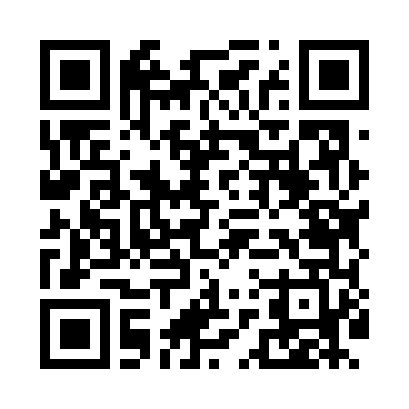
Номер товарно-транспортной накладной: |  |  | Торговый представитель: Kamol aka
Поставщик: Toshkent falcon fly 2 |  |  | Телефон торгового представителя: +998979626299
Дата отгрузки: 02.11.2025 |  |  | Контрагент: Dona zakass
Дата консигнации: |  |  | Адрес:
Доставщик: |  |  | Телефон:
Телефон доставщика:
Время заказа: 02.11.2025 13:31:00
№ | Штрих-код | Название товаров (работ,услуг) | Количество | Количество в кейсе | Цена | Сумма
 |  |  | 7 |  |  | 205000
1 | 6920250503035 | Ложка Вилка DB-92-44 | 1 | 1 шт. | 30,000 | 30,000
2 | None | Необичный Чайная ложка 78-22 | 2 | 2 шт. | 30,000 | 60,000
3 | 6900002117512 | Вилка маленкий DB-7-51 | 1 | 1 шт. | 39,000 | 39,000
4 | 6959801300014 | Кошик узун 32cm DB-306-22 | 1 | 1 шт. | 8,000 | 8,000
5 | 0886692470306 | Металл қошиқча DB-92-47 | 1 | 1 шт. | 25,000 | 25,000
6 | 6921525602521 | Қаҳва қайнатиш учун турка 10 см DB-25-2 | 1 | 1 шт. | 43,000 | 43,000
Итого: 205000

